Sheet1
1 | kecepatan cahaya | 300000000
2 | frekuensi (hz) | 2000000000
3 | panjang glombang (λ) | 0.15
4 | Driven Element | 7.5
5 | reflector (1.05) | 7.875
6 | Director (0.95) | 7.125
7 | reflector - driven (0.15 λ) | 0.0225
8 | Driven - director 1 (0.1λ) | 0.015
9 | Director 1 ke Director 2 (0.1λ) | 0.015
10 | Director 2 ke Director 3 (0.1λ) | 0.015

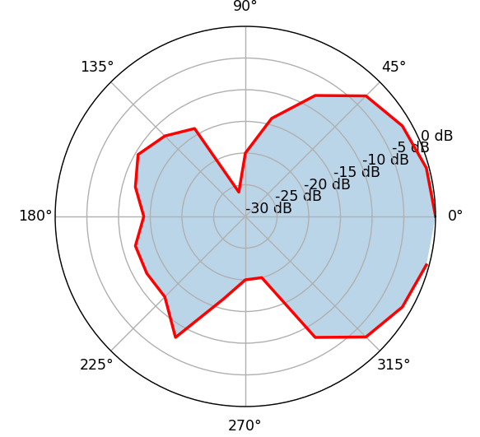
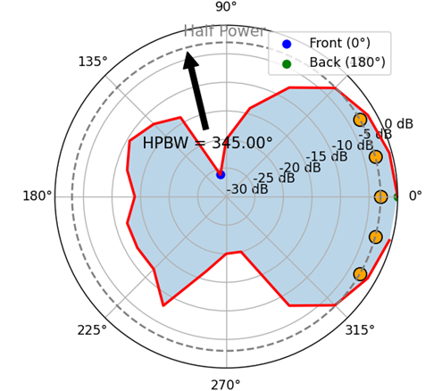
Angle (°) | Power (mV) | W | Power (dB)
0 | 1000 | 1 | 0
15 | 950 | 0.95 | -0.44552789422
30 | 850 | 0.85 | -1.4116214857
45 | 700 | 0.7 | -3.0980391997
60 | 400 | 0.4 | -7.9588001734
75 | 200 | 0.2 | -13.979400087
90 | 100 | 0.1 | -20
105 | 150 | 0.15 | -16.478174819
120 | 200 | 0.2 | -13.979400087
135 | 250 | 0.25 | -12.041199827
150 | 250 | 0.25 | -12.041199827
165 | 250 | 0.25 | -12.041199827
180 | 200 | 0.2 | -13.979400087
195 | 250 | 0.25 | -12.041199827
210 | 250 | 0.25 | -12.041199827
225 | 250 | 0.25 | -12.041199827
240 | 400 | 0.4 | -7.9588001734
255 | 150 | 0.15 | -16.478174819
270 | 100 | 0.1 | -20
285 | 100 | 0.1 | -20
300 | 400 | 0.4 | -7.9588001734
315 | 700 | 0.7 | -3.0980391997
330 | 850 | 0.85 | -1.4116214857
345 | 950 | 0.95 | -0.44552789422

 |  | 1) | TX =298.400 MHz | Default Frequency Split = 600 MHz
 |  |  | RX =300.000 MHz
 |  | 2) | Frekuensi Uplink=298.400 MHz
 |  |  | Frekuensi Downlink=300.000 MHz
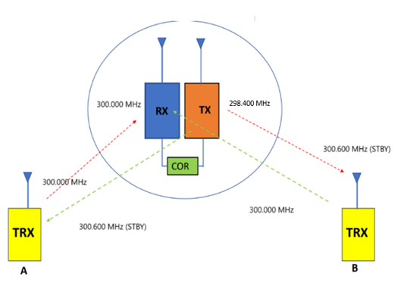
 |  | 3)

 |  | 4) | untuk mengurangi redaman akibat obstacle sehingga komunikasi dapat dilakukan dengan baik
 |  | 5) | dapat digabung, karena ada perangkat repeater untuk jaringan internet wifi, berfungsi untuk memperluas jaringan wifi tersebut, karena jaringan wifi memiliki 2.4 GHz

